画像
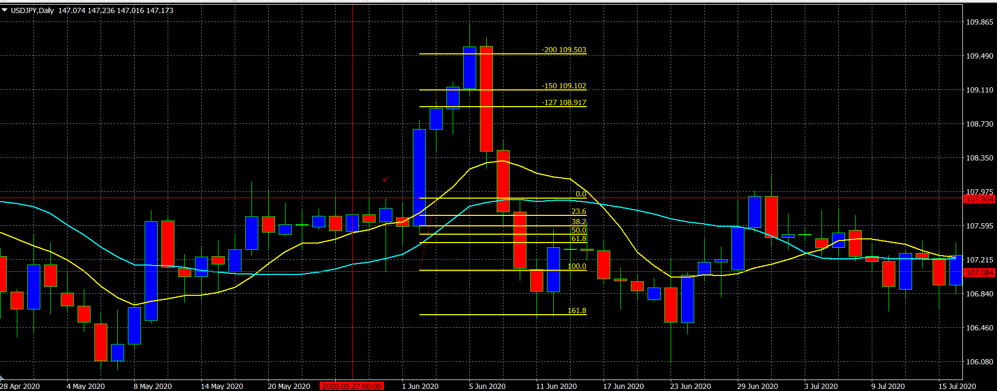
1 | 2023-02-09 | USDJPY | 買い | 勝ち
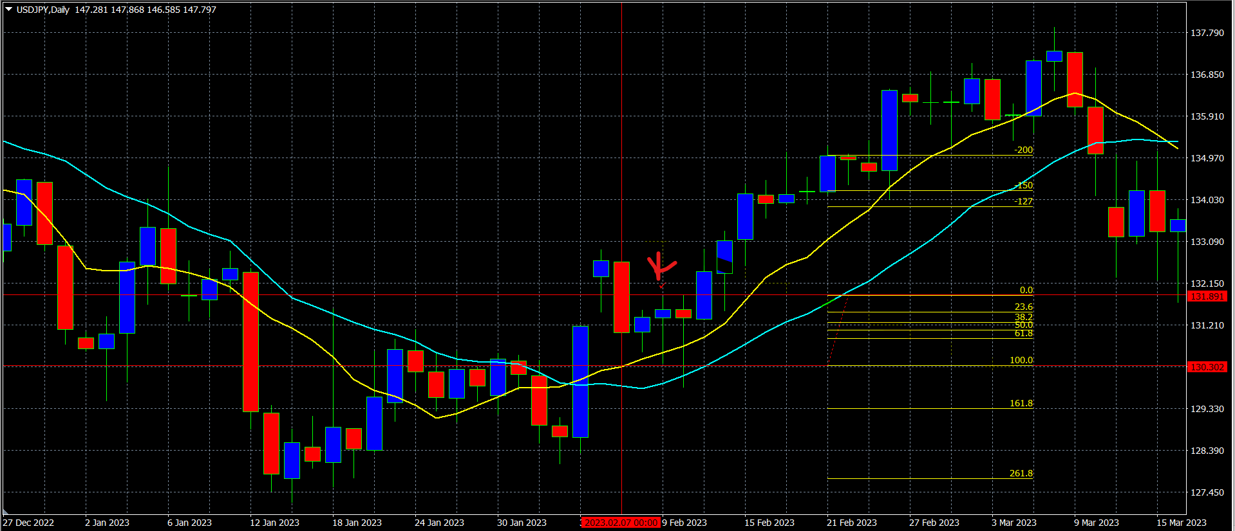

2 | 2023-07-06 | USDJPY | 買い | 勝ち
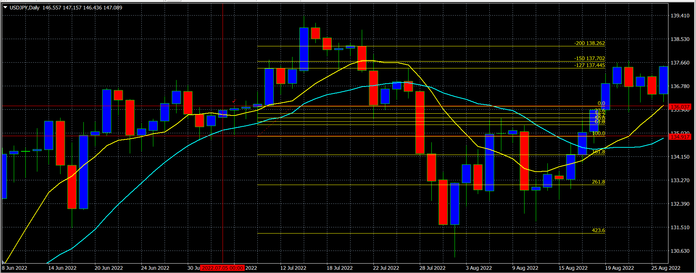

3 | 2022-06-24 | USDJPY | 買い |  | 勝ち
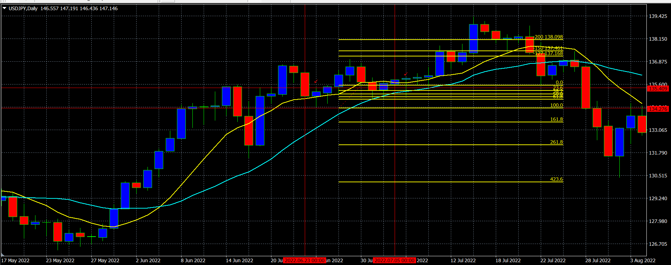

4 | 2022-05-10 | USDJPY | 買い |  | キャンセル

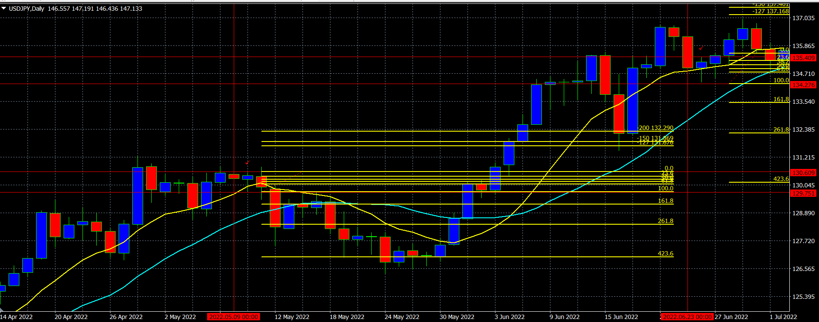

5 | 2021-08-29 | USDJPY | 買い |  | 負け
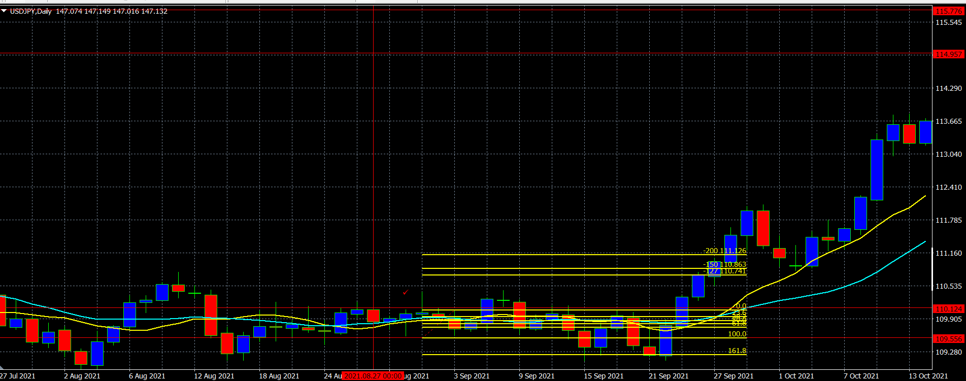

6 | 2021-09-19 | USDJPY | 売り | キャンセル

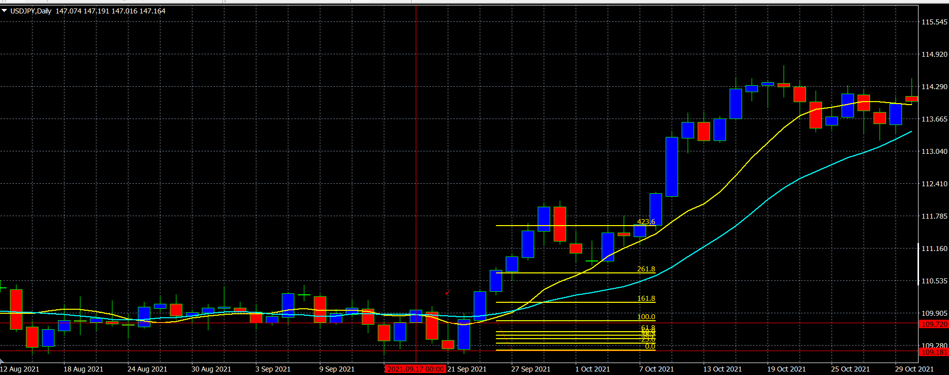

7 | 2021-08-23 | USDJPY | 売り |  | 負け
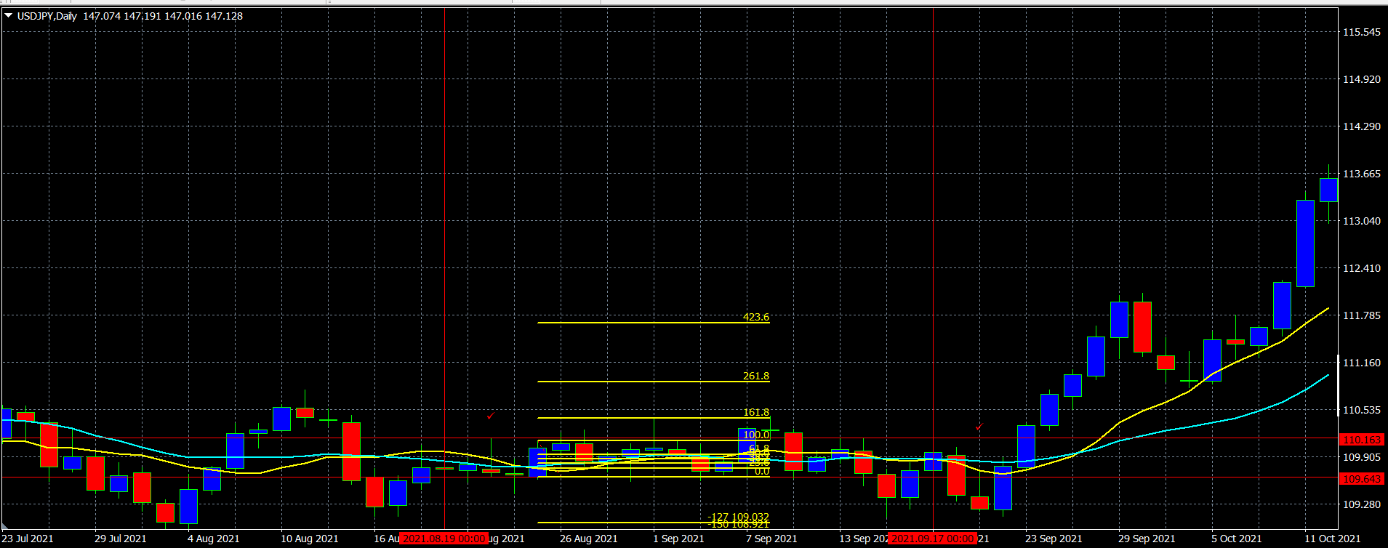

8 | 2021-06-21 | USDJPY | 買い | 1.27,1.5勝ち、2.0負け
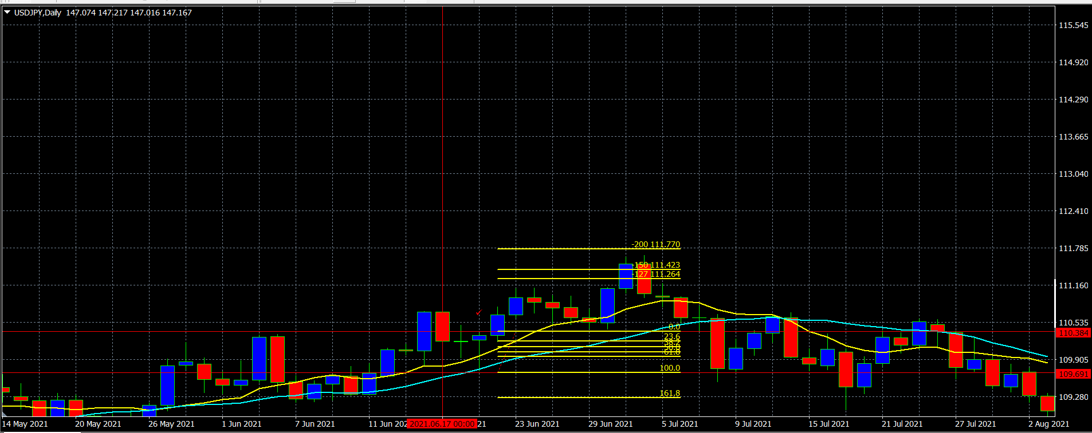

9 | 2021-01-15 | USDJPY | 買い | キャンセル
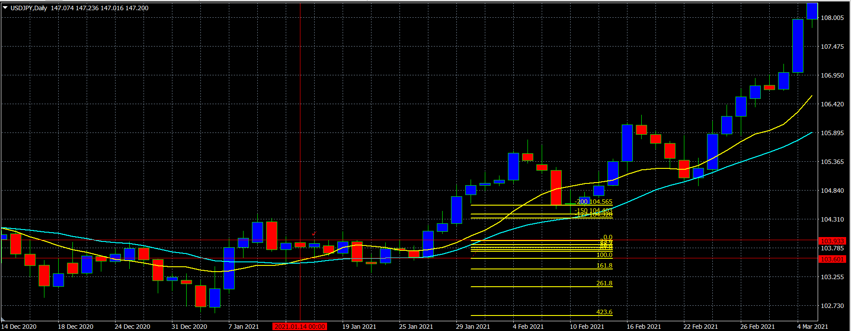

10 | 2020-05-29 | USDJPY | 買い | キャンセル

